Tab 1
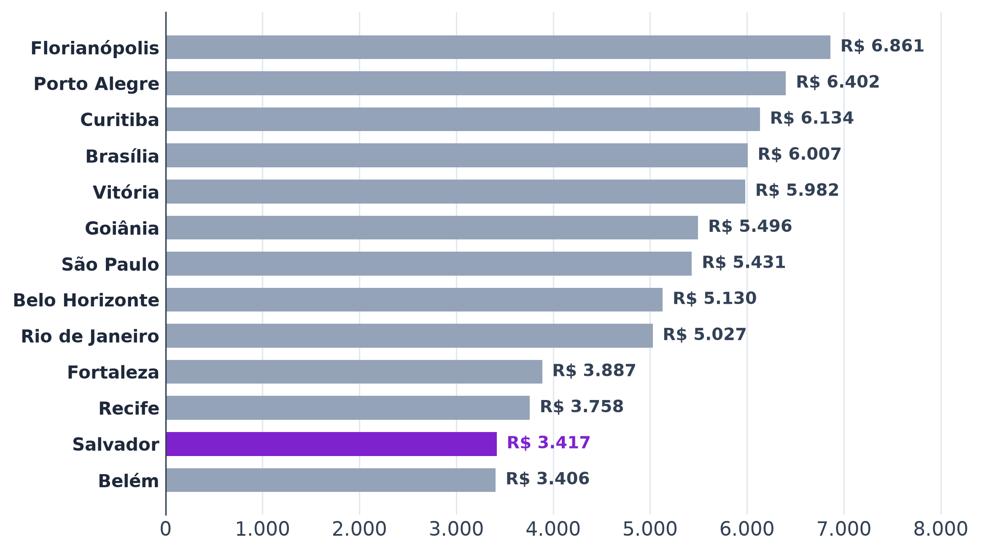
Tabela 1 – População e renda das capitais do B1
Capital | UF | População 2022 | População estimada 2026 | População de 20 a 39 anos (2022) | % de 20 a 39 anos | Renda média, 14 anos ou mais (2022, R$) | Renda mediana, 14 anos ou mais (2022, R$) | Renda habitual do trabalho (2º tri. 2026, R$)
Florianópolis | SC | 537,211 | 598,370 | 185,946 |  | 4,222.88 | 2,100.00 | 6,861.00
Porto Alegre | RS | 1,332,845 | 1,388,791 | 391,627 |  | 3,749.45 | 1,900.00 | 6,402.00
Curitiba | PR | 1,773,718 | 1,832,183 | 551,000 |  | 3,685.62 | 2,000.00 | 6,134.00
Brasília | DF | 2,817,381 | 3,009,996 | 914,611 |  | 3,629.16 | 1,500.00 | 6,007.00
Vitória | ES | 322,869 | 343,935 | 96,495 |  | 3,950.45 | 1,800.00 | 5,982.00
Goiânia | GO | 1,437,366 | 1,511,709 | 474,870 |  | 3,202.02 | 1,500.00 | 5,496.00
São Paulo | SP | 11,451,999 | 11,911,337 | 3,559,246 |  | 3,216.65 | 1,500.00 | 5,431.00
Belo Horizonte | MG | 2,315,560 | 2,415,451 | 702,819 |  | 3,206.74 | 1,500.00 | 5,130.00
Rio de Janeiro | RJ | 6,211,223 | 6,731,133 | 1,834,349 |  | 2,964.14 | 1,250.00 | 5,027.00
Fortaleza | CE | 2,428,708 | 2,582,360 | 790,398 |  | 2,014.23 | 1,212.00 | 3,887.00
Recife | PE | 1,488,920 | 1,588,983 | 447,131 |  | 2,728.51 | 1,212.00 | 3,758.00
Salvador | BA | 2,417,678 | 2,559,945 | 736,849 |  | 2,089.30 | 1,212.00 | 3,417.00
Belém | PA | 1,303,403 | 1,396,157 | 404,656 |  | 1,998.96 | 1,200.00 | 3,406.00
Fonte: B4, IBGE: Censo 2022, estimativas de população 2026 e PNAD Contínua (2º trimestre de 2026)

Tab 2
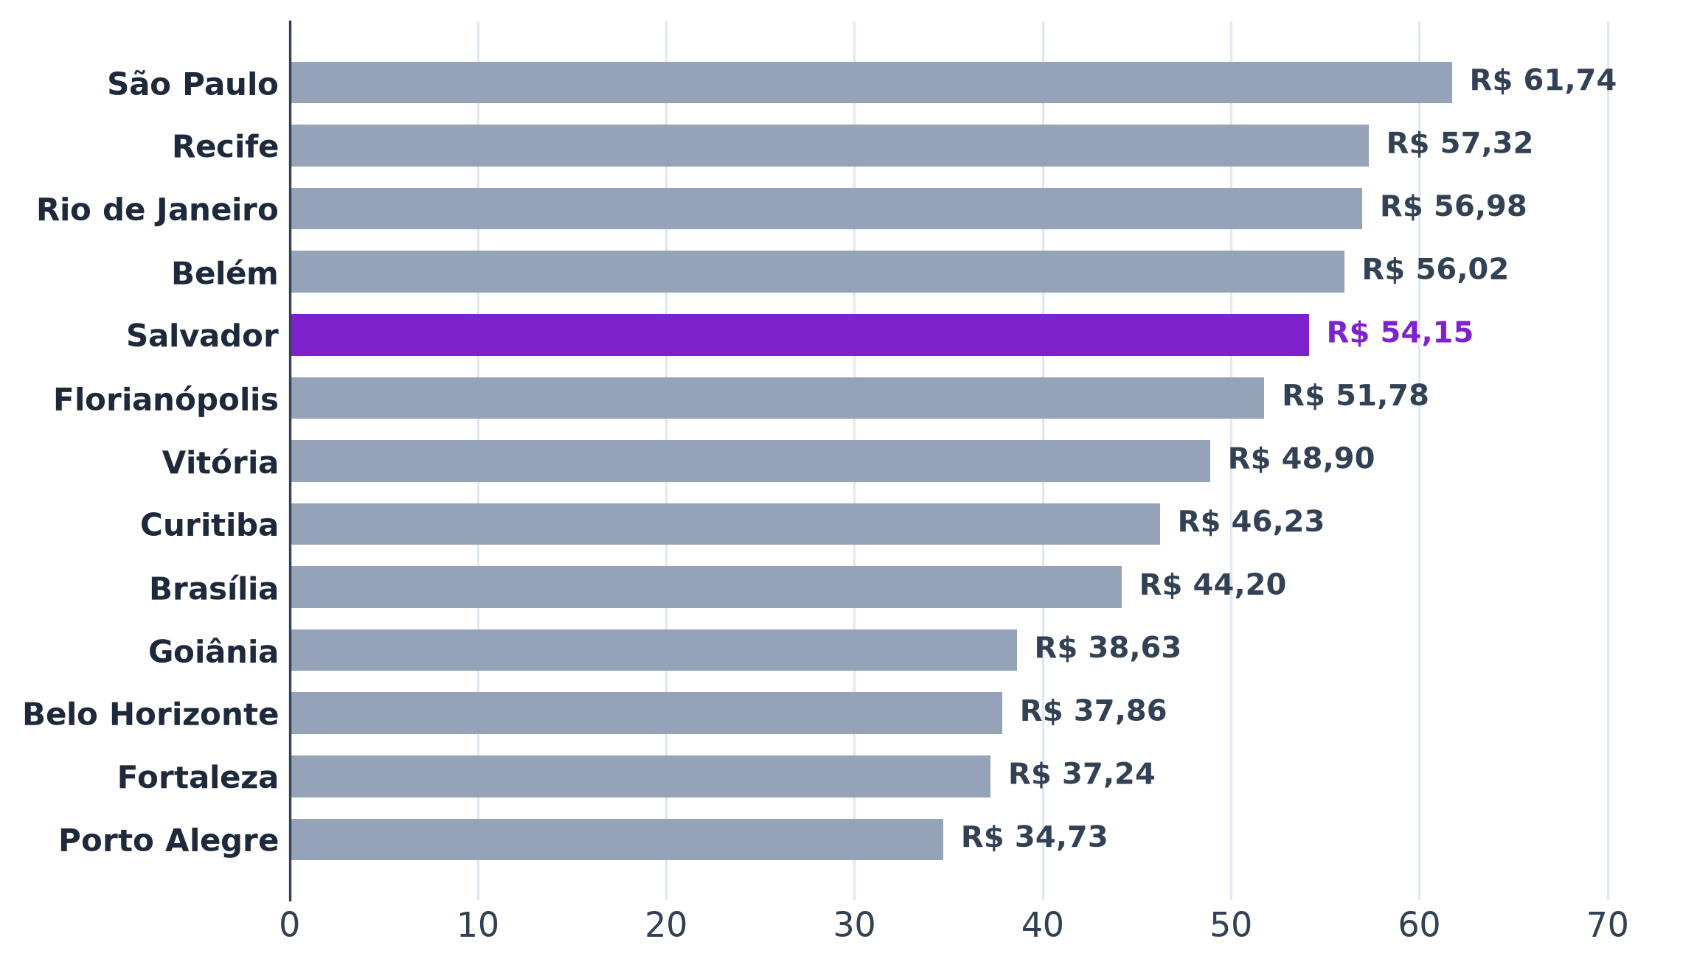
Tabela 2 – Aluguel comercial por m²
Capital | UF | Locação comercial (R$/m²) | Estimativa, mediana (R$/m²) | Valor usado (R$/m²) | Variação em 12 meses | Origem do valor
São Paulo | SP | 61.74 |  |  | 7.82% | FipeZap comercial
Recife | PE |  | 57.32 |  |  | estimado (residencial × razão comercial/residencial)
Rio de Janeiro | RJ | 56.98 |  |  | 21.34% | FipeZap comercial
Belém | PA |  | 56.02 |  |  | estimado (residencial × razão comercial/residencial)
Salvador | BA | 54.15 |  |  | 18.86% | FipeZap comercial
Florianópolis | SC | 51.78 |  |  | 7.44% | FipeZap comercial
Vitória | ES |  | 48.90 |  |  | estimado (residencial × razão comercial/residencial)
Curitiba | PR | 46.23 |  |  | 12.85% | FipeZap comercial
Brasília | DF | 44.20 |  |  | 7.66% | FipeZap comercial
Goiânia | GO |  | 38.63 |  |  | estimado (residencial × razão comercial/residencial)
Belo Horizonte | MG | 37.86 |  |  | 8.79% | FipeZap comercial
Fortaleza | CE |  | 37.24 |  |  | estimado (residencial × razão comercial/residencial)
Porto Alegre | RS | 34.73 |  |  | 2.85% | FipeZap comercial
Fonte: B4, FipeZap (índice de locação comercial e residencial, julho de 2026)
Nota: onde o FipeZap não cobre o comercial, estimativa pelo residencial vezes a razão comercial/residencial das capitais cobertas.

Tab 3
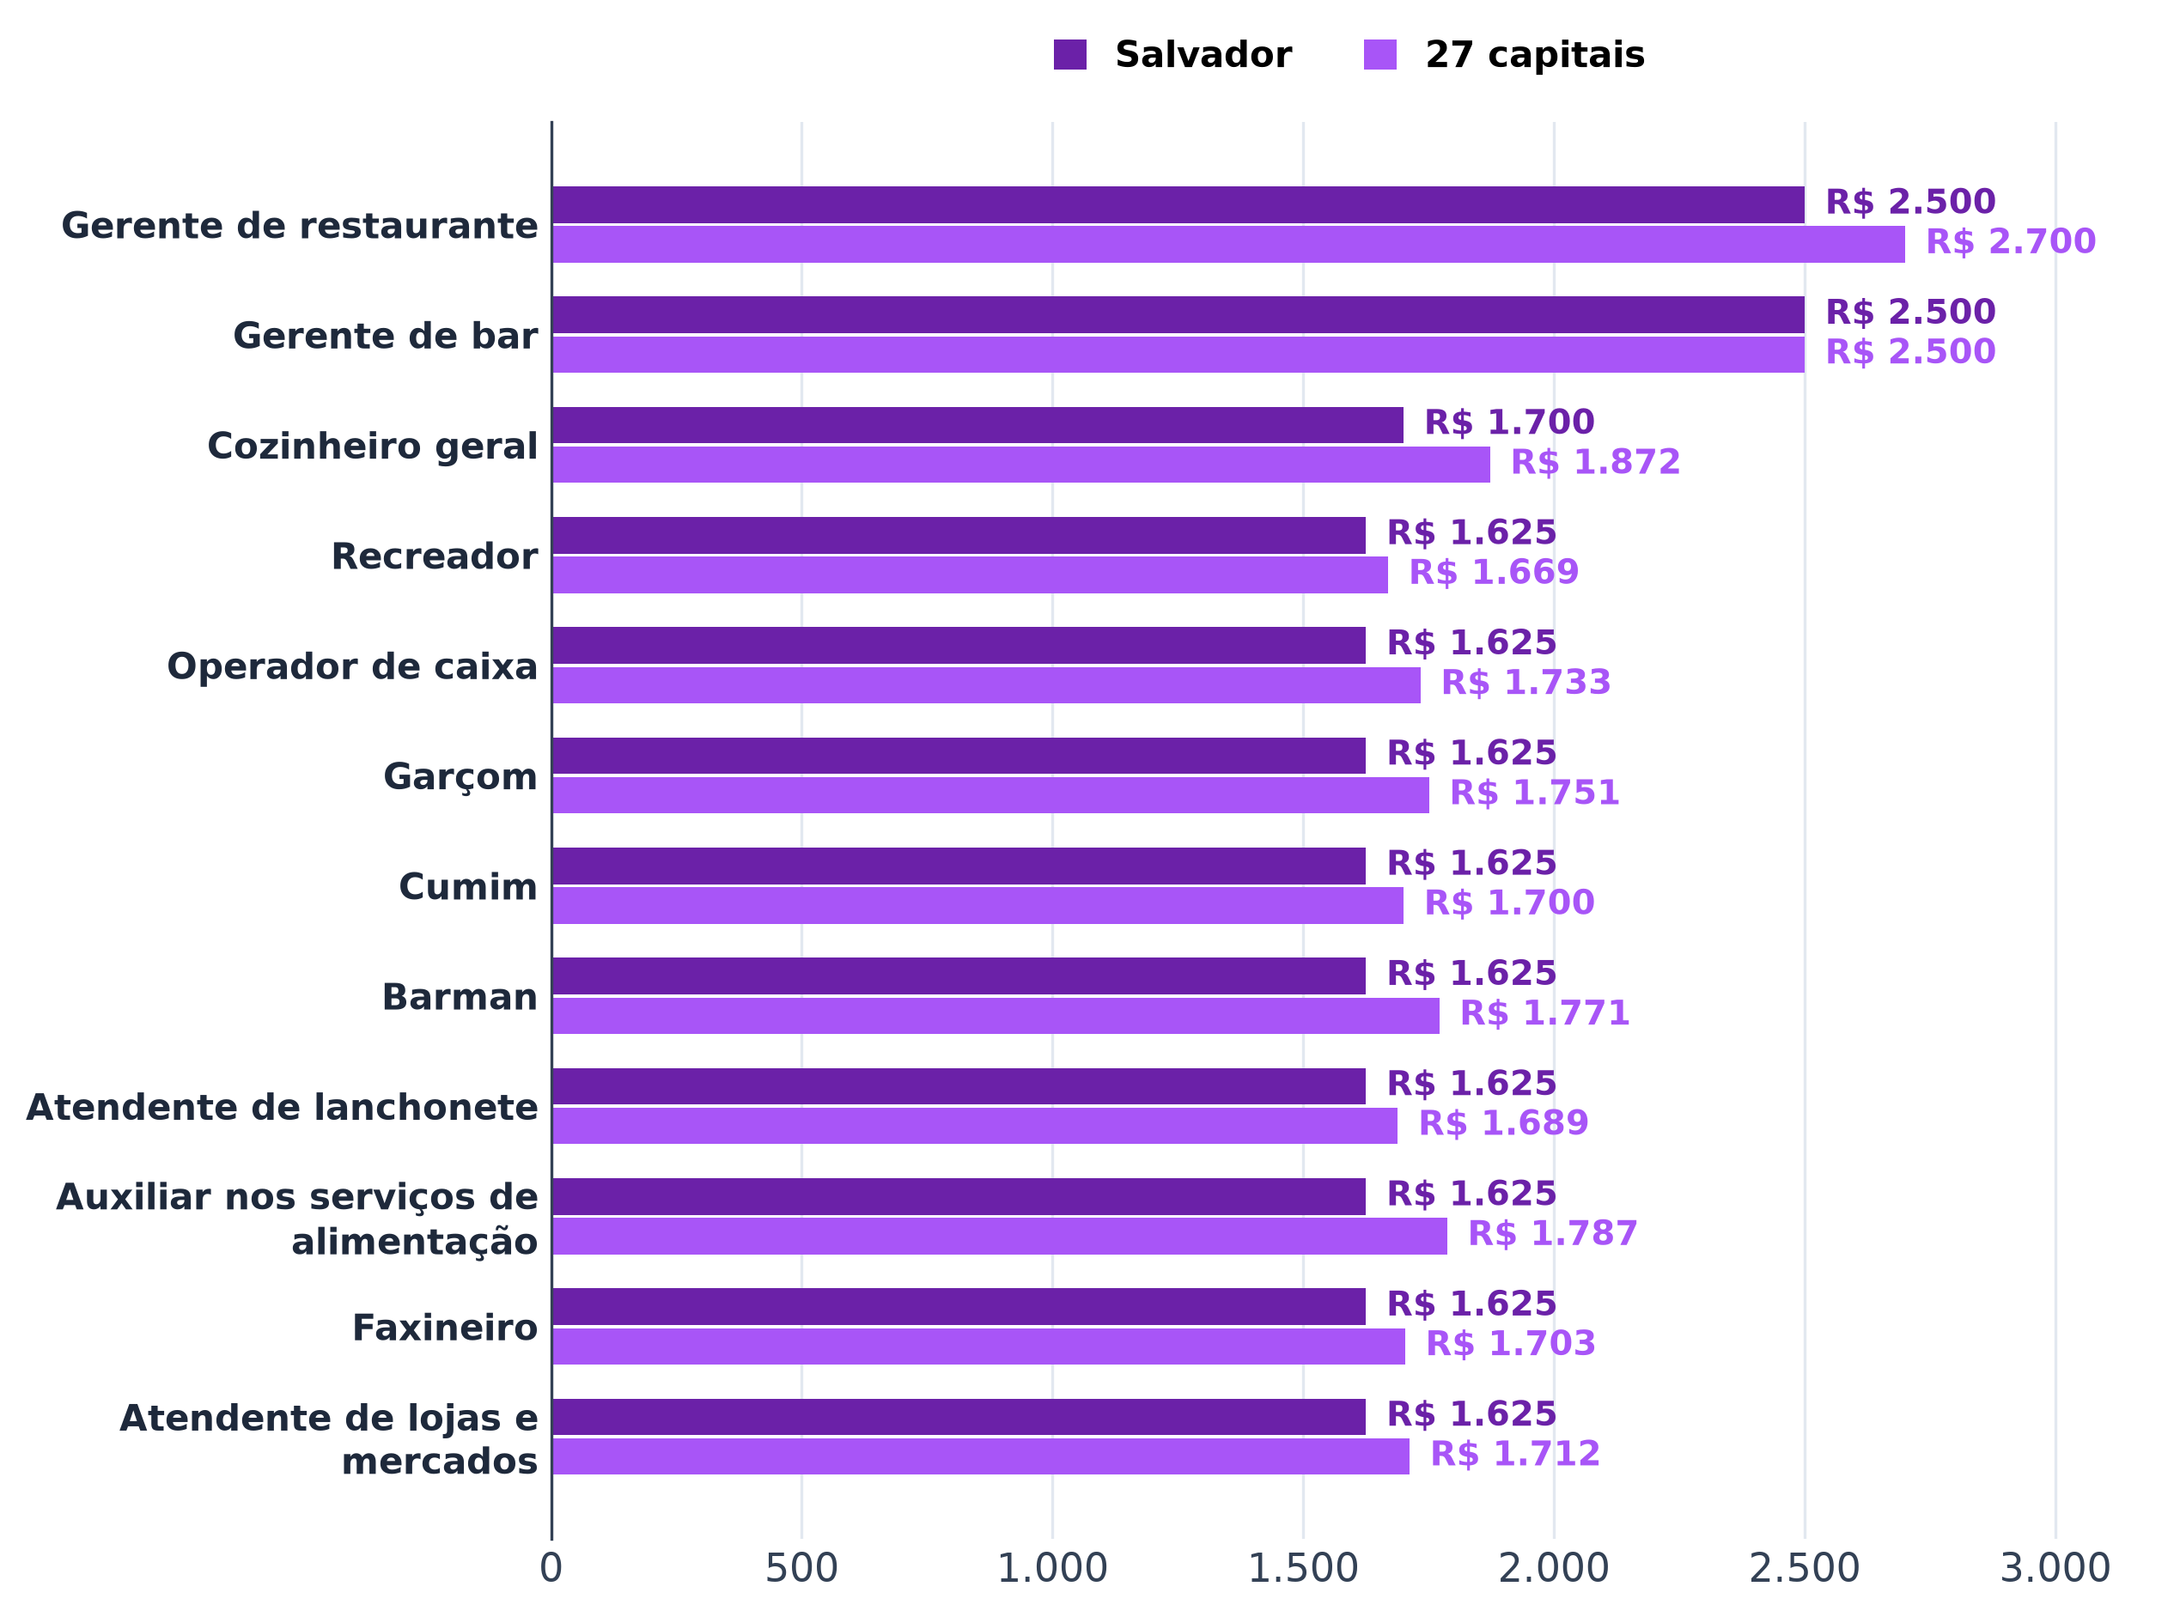
Tabela 3 – Salário de admissão em alimentação
Ocupação | Salvador: admissões | Salvador: salário mediano (R$) | 27 capitais: admissões | 27 capitais: salário mediano (R$) | Salvador ÷ 27 capitais | Amostra pequena em Salvador
Gerente de restaurante | 158 | 2,500.00 | 7,387 | 2,700.00 |  | não
Gerente de bar | 14 | 2,500.00 | 1,404 | 2,500.00 |  | sim
Cozinheiro geral | 1,827 | 1,700.00 | 54,113 | 1,872.16 |  | não
Recreador | 8 | 1,625.09 | 1,188 | 1,669.20 |  | sim
Operador de caixa | 600 | 1,625.09 | 14,316 | 1,733.45 |  | não
Garçom | 1,595 | 1,625.09 | 43,378 | 1,750.68 |  | não
Cumim | 601 | 1,625.09 | 15,978 | 1,700.00 |  | não
Barman | 351 | 1,625.09 | 9,253 | 1,771.00 |  | não
Atendente de lanchonete | 2,943 | 1,625.09 | 125,235 | 1,688.53 |  | não
Auxiliar nos serviços de alimentação | 2,737 | 1,625.09 | 113,010 | 1,787.00 |  | não
Faxineiro | 1,470 | 1,625.09 | 31,783 | 1,703.00 |  | não
Atendente de lojas e mercados | 854 | 1,625.09 | 19,178 | 1,712.00 |  | não
Fonte: B4, Novo CAGED (admissões de 08/2025 a 07/2026, CNAE 56 – alimentação)

Tab 4
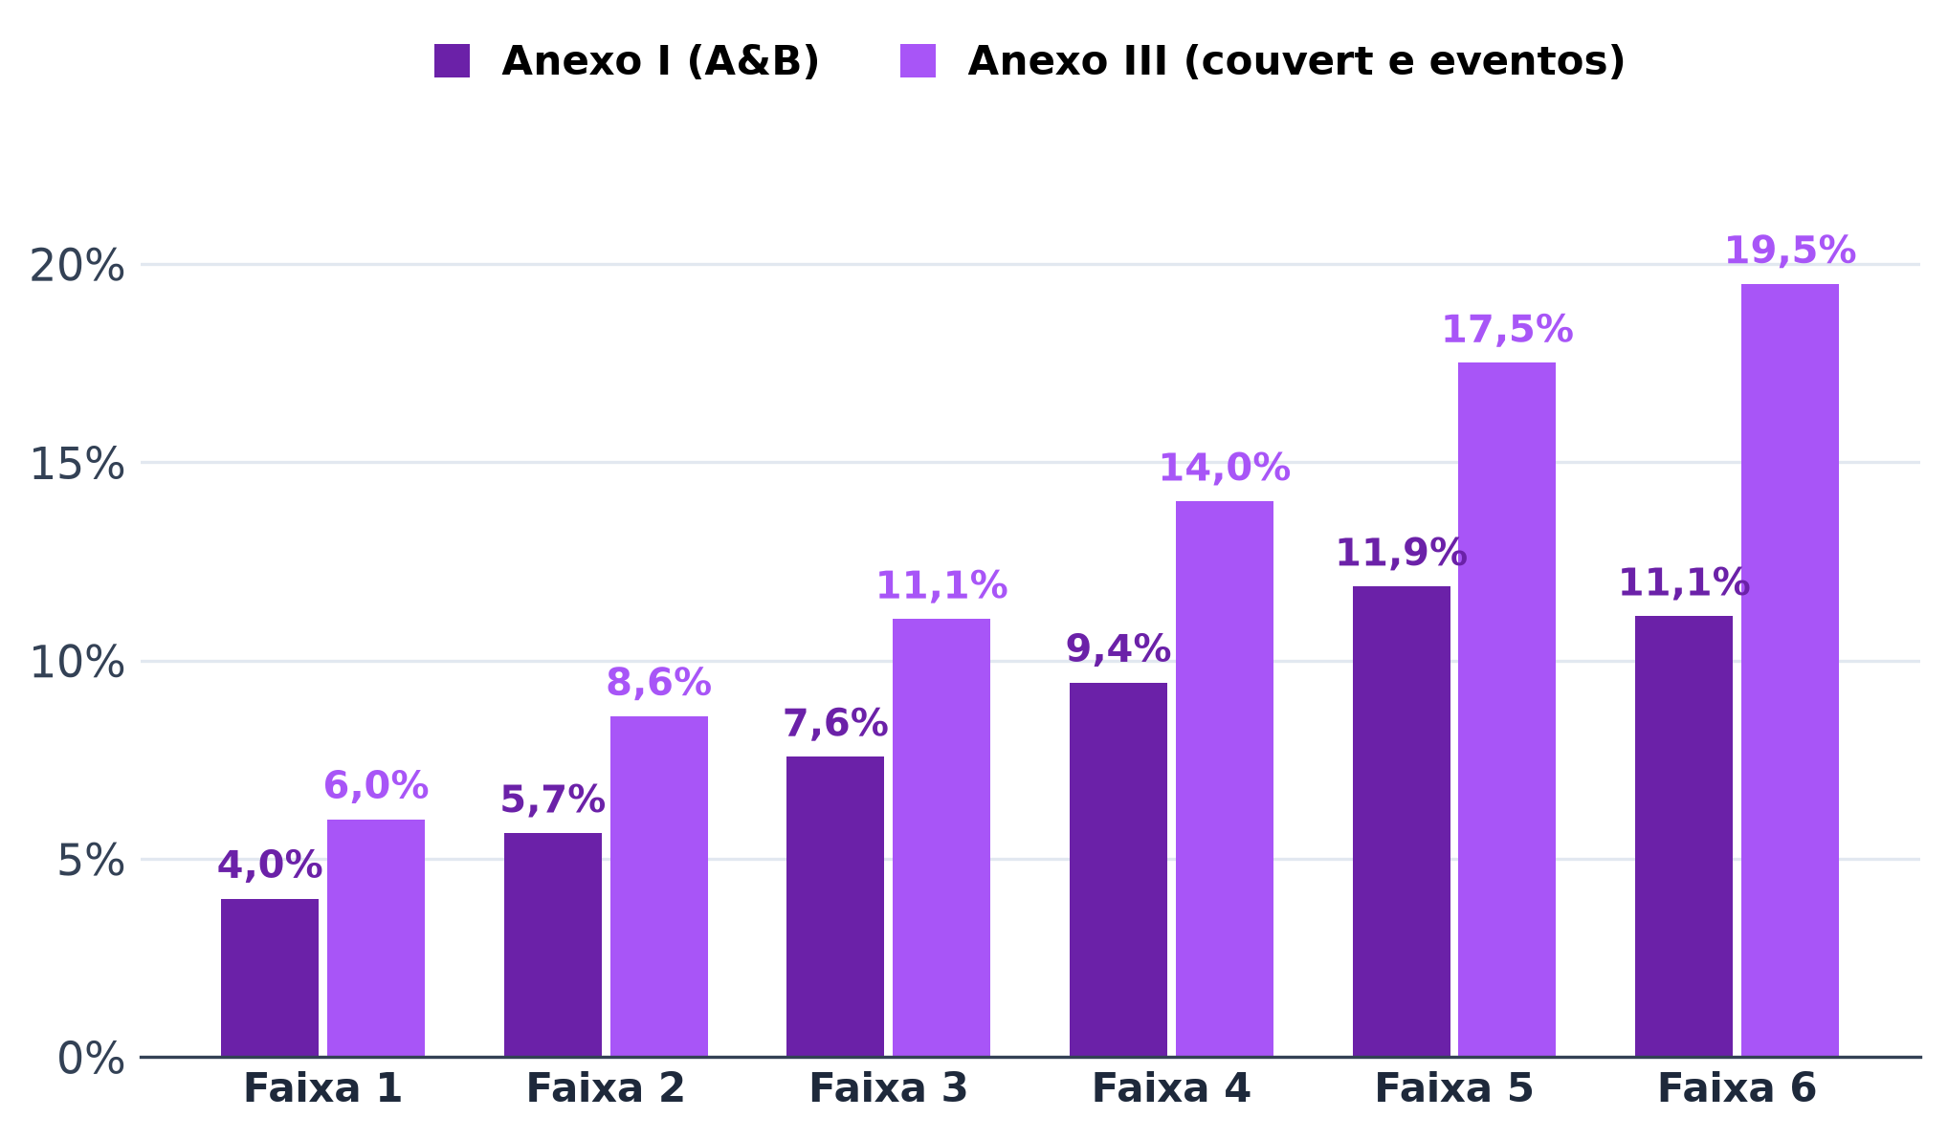
Tabela 4 – Simples Nacional, anexos I e III
Anexo | Faixa | Receita bruta em 12 meses, de (R$) | Até (R$) | Alíquota nominal | Parcela a deduzir (R$) | Alíquota efetiva no teto da faixa
I | 1 | 0.00 | 180,000.00 | 4.00% | 0.00
I | 2 | 180,000.01 | 360,000.00 | 7.30% | 5,940.00
I | 3 | 360,000.01 | 720,000.00 | 9.50% | 13,860.00
I | 4 | 720,000.01 | 1,800,000.00 | 10.70% | 22,500.00
I | 5 | 1,800,000.01 | 3,600,000.00 | 14.30% | 87,300.00
I | 6 | 3,600,000.01 | 4,800,000.00 | 19.00% | 378,000.00
III | 1 | 0.00 | 180,000.00 | 6.00% | 0.00
III | 2 | 180,000.01 | 360,000.00 | 11.20% | 9,360.00
III | 3 | 360,000.01 | 720,000.00 | 13.50% | 17,640.00
III | 4 | 720,000.01 | 1,800,000.00 | 16.00% | 35,640.00
III | 5 | 1,800,000.01 | 3,600,000.00 | 21.00% | 125,640.00
III | 6 | 3,600,000.01 | 4,800,000.00 | 33.00% | 648,000.00
Fonte: B4, Lei Complementar 123/2006, anexos I e III (Simples Nacional, 2026)
Nota: alíquota efetiva = (receita × alíquota nominal − parcela a deduzir) ÷ receita.

Tab 5
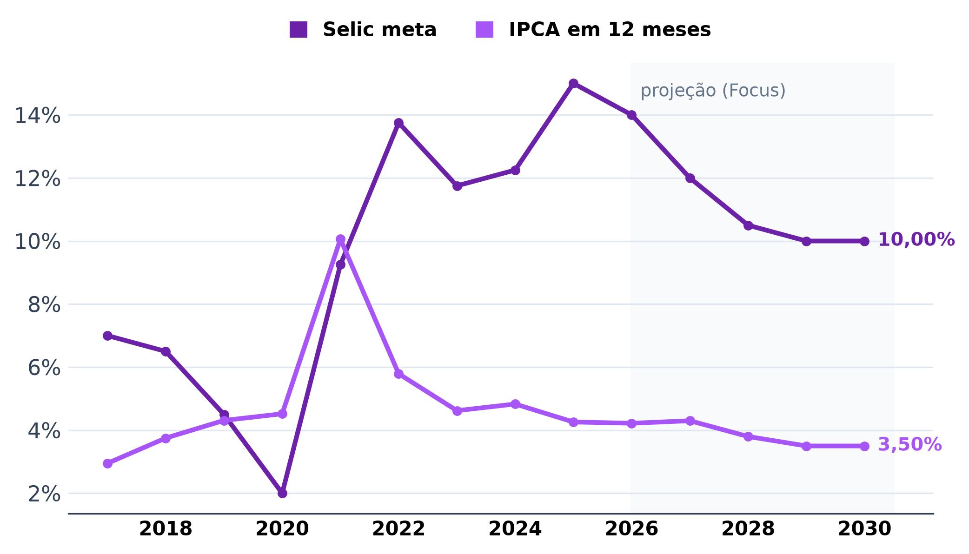
Tabela 5 – Selic e IPCA
Ano | Tipo | Selic meta | IPCA em 12 meses | Referência
2017 | realizado | 7.00% | 2.95% | Selic 12/2017; IPCA 12/2017
2018 | realizado | 6.50% | 3.75% | Selic 12/2018; IPCA 12/2018
2019 | realizado | 4.50% | 4.31% | Selic 12/2019; IPCA 12/2019
2020 | realizado | 2.00% | 4.52% | Selic 12/2020; IPCA 12/2020
2021 | realizado | 9.25% | 10.06% | Selic 12/2021; IPCA 12/2021
2022 | realizado | 13.75% | 5.79% | Selic 12/2022; IPCA 12/2022
2023 | realizado | 11.75% | 4.62% | Selic 12/2023; IPCA 12/2023
2024 | realizado | 12.25% | 4.83% | Selic 12/2024; IPCA 12/2024
2025 | realizado | 15.00% | 4.26% | Selic 12/2025; IPCA 12/2025
2026 | realizado | 14.00% | 4.22% | Selic 09/2026; IPCA 08/2026
2026 | Focus (mediana) | 13.75% | 4.90% | 11/09/2026
2027 | Focus (mediana) | 12.00% | 4.30% | 11/09/2026
2028 | Focus (mediana) | 10.50% | 3.80% | 11/09/2026
2029 | Focus (mediana) | 10.00% | 3.50% | 11/09/2026
2030 | Focus (mediana) | 10.00% | 3.50% | 11/09/2026
Fonte: B4, Banco Central do Brasil: SGS (séries 432 e 13522) e Relatório Focus de 11/09/2026
Nota: realizado = último valor do ano (2026 até a data indicada); Focus = mediana das expectativas para o fim do ano.

Tab 6
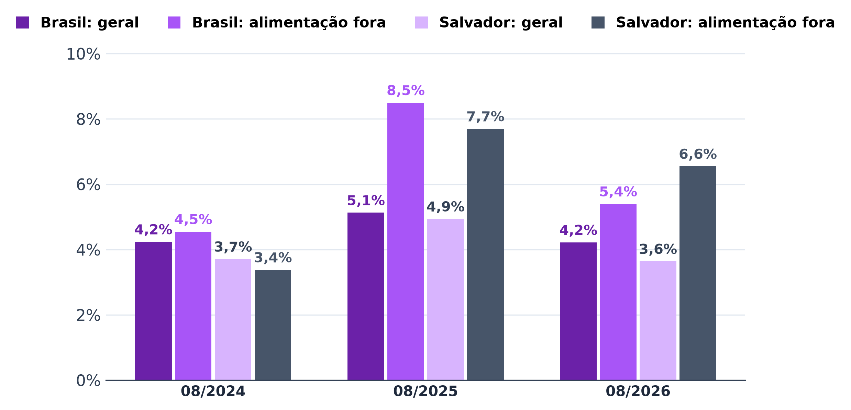
Tabela 6 – IPCA em 12 meses
Mês | Brasil: índice geral | Brasil: alimentação fora do domicílio | Salvador: índice geral | Salvador: alimentação fora do domicílio
08/2024 | 4.24% | 4.55% | 3.71% | 3.38%
08/2025 | 5.13% | 8.50% | 4.94% | 7.70%
08/2026 | 4.22% | 5.40% | 3.64% | 6.55%
Fonte: B4, IBGE, IPCA (tabela 7060, variação acumulada em 12 meses)

